BDC FORMULA SERIES
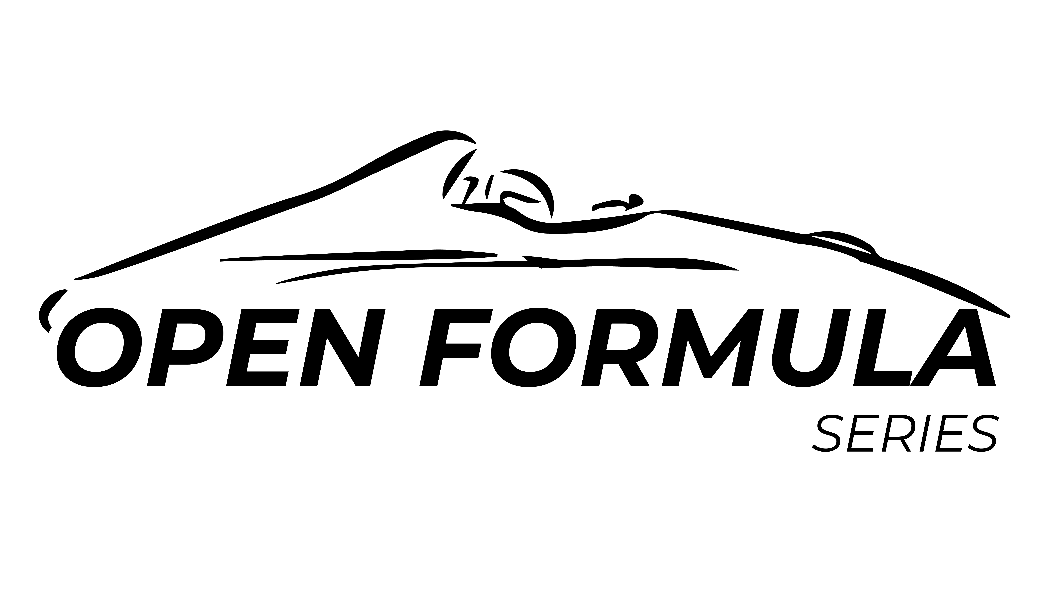

BON DE COMMANDE CHALLENGE OPEN FORMULA SERIES 2026 POUR PARTICULIER
☞à retourner OBLIGATOIREMENT par mail à : contact@motorsportpassionevents.com
VOTRE COMMANDE DOIT ÊTRE PASSÉE AU PLUS TARD 1 SEMAINE AVANT LA COURSE. DANS LE CAS CONTRAIRE, LA LIVRAISON NE SERA PAS GARANTIE.
DATE :

REGLEMENT : | Mettre le numéro de téléphone de la personne à contacter pour le règlement. Les règlements se font au comptant avant départ de la marchandise :
 |  | RIB MOTORSPORT PASSION EVENTS
 | - Virement | IBAN : FR76 1910 6006 5744 6360 031 |  | BIC : AGRIFRPP891
 |  | Coordonnées du Team :
FACTURATION : | Raison Sociale |  |  |  | Signature :
 | Adresse
 | Code Postal
 | Ville
 | ✆
 | Mail

LIVRAISON : | si différente de la facturation →
 | Nom
 | Adresse
 | Code postal
 | Ville
 | ✆

N° VOITURE Facultatif | FORMULE FORD | Positionnement | Dimension du pneu | Référence du pneu | Prix unitaire HT | QUANTITES* | Prix total HT PU HT x Qtt
 | FORMULE FORD | AVANT | 170/550R13 A048 | N2968 | 168.50 €
 |  | ARRIERE | 190/580R13 A048 | N2967 | 182.00 €

 | FORMULE FORD | AVANT | 170/550R13 A048 | N2968 | 168.50 €
 |  | ARRIERE | 190/580R13 A048 | N2967 | 182.00 €

 | Commande < ou = 20 pneus Livraison France 48 / 72 H |  |  |  | 7.50 € | / pneu
 | Commande supérieur à 20 pneus Livraison France 72 / 96 H |  |  |  | 5.00 € | / pneu
 |  |  |  |  | Total commande |  | 0.00 €

Attention : Les N2967 et N2968 ne sont plus homologués route
Rappel: seul les pneus ayant le code barre Yokohama France sont acceptés pour les courses de la coupe Open Formula Series comme le stipule le règlement interne

Merci de remplir les informations* :

